상품제안서
블랑블루 대나무칫솔+치약+종이케이스 세트 | 상품코드: F25966

 |  |  |  |  |  |  | 02-412-0044 | www.easy1.co.kr
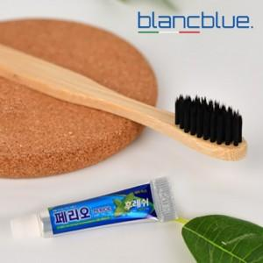

【상세/제작정보】 | <p><span style="font-size: 12pt;"><b>* 배송비- 한박스 600개 / 7000원별도</b></span></p>

【인쇄/포장옵션】 | 풀칼라, 스티커제작 및 부착 / 포장지포장

【공급단가】 | 수량 | 100~ | 300~ | 500~ | 1,000~ | 3,000~
*VAT별도 | 단가 | 1,040원 | 1,020원 | 1,000원 | 960원 | 920원

【상품 URL】 | https://easy1.co.kr:443/src/goods_detail.php?gdno=25966

